APP
测试检测缺陷统计表
序号 | 功能模块 | 当前缺陷问题 | 应实现的结果 | 缺陷等级 | 提出时间 | 提出次数 | 备注截图 | 测试反馈
1 | 注册 | 登录密码设置11位可以提交不合理 | 原型要求6-10位 | 低 | 2018-03-07 | 1 | √ | OK | 不知道你们怎么测的，我们即限制了输入框长度，也做了表单验证
2 | 商户入网 | 输入后台已出库但是还未入网的机具序列号，提交后没有任何提示，再次点击，地址次序列号已注册 |  | 低 | 2018-03-07 | 1 | 我们这边测试是没问题的。请和后台配合测试 | OK | 我们这边测试了很多次，都没问题
3 | 我的机具 | 列表页面有“没有更多了”文字展示，建议只有在翻页情况下在展示 |  | 低 | 2018-03-08 | 2 | 能否弄个图解释说明下 | OK | OK
4 | 邀请合伙人 | 扫码后跳转的注册页面没有获得到上级的用户ID | 如果是扫描，需要自动获取ID | 中 | 2018-03-09 | 1 |  | OK | ok
5 | 商户入网登记 | 根据原型要求，点击序列表号右侧三角形，可以展示所有已出库未入网有效的机具号 |  | 中 | 2018-03-09 | 1 |  | OK | ok
6 | 我的机具-已入网 | 后台导入的机具为达标且有达标时间显示，前端显示为未达标状态 |  | 低 | 2018-03-09 | 1 | OK | OK | OK
7 | 收益 | 页面名称显示为“易富信息” | 原型显示为“展业平台” | 低 | 2018-03-09 | 1 |  | OK | ok
8 | 收益-交易量明细 | 交易明细中缺少商户名称显示 | 原型要求交易明细中显示：商户名称-机具号后4位 | 低 | 2018-03-09 | 1 |  |  | ok
9 | 收益-交易量明细 | 使用了时间筛选，总交易额和交易明细没有变化 |  | 中 | 2018-03-09 | 1 |  | OK | ok

10 | 推荐办卡 | 扫描后，跳转的页面缺少推荐人ID显示，点击提交页面无反应 |  | 中 | 2018-03-09 | 1 |  | OK | ok
11 | 个人中心-头像 | 默认头像显示与原型要求不一致 | 原型要求默认头像用平台logo | 低 | 2018-03-12 | 1 |  | OK | OK
12 | 推荐贷款 | 苹果手机二维码扫描后，跳转到登录界面不合理 | 原型要求是贷款信息填写界面 | 中 | 2018-03-12 | 1 |  | OK | OK
13 | 收益-分润 | 后台导入了交易信息表格，前端分润没有计算，还是显示为0 |  | 中 | 2018-03-12 | 1 |  | OK | 请检查表格信息是否对称，贷记卡中连签约机构都没有
14 | iOS-弹框提示 | 正常连接网络，系统会弹框提示请检查您的当前网络 |  | 低 | 2018-03-12 | 1 |  | OK | 这是APP封装的问题
15 | 首页-今日交易额 | 显示为整个平台的交易额不合理，应该只能看见本人的交易信息 |  | 中 | 2018-03-12 | 1 |  | OK | OK
16 | iOS页面调整 | 整个页面偏下显示，不利于用户使用导航条 |  | 低 | 2018-03-12 | 1 |  | 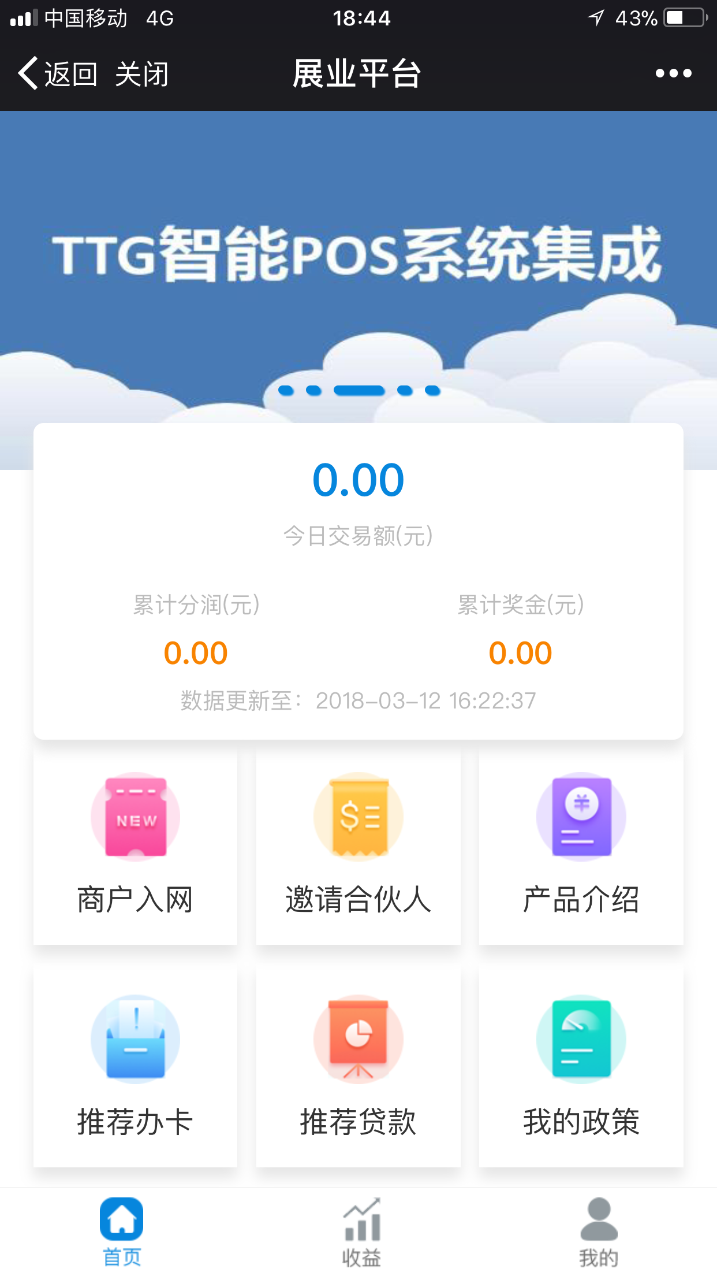 OK | 这个需要你们IOS人员进行调整，我们这边网页版没问题
17 | 我的机具 | 如果空填序列号查询，建议结果显示所有未入网的序列号 |  | 低 | 2018-03-12 | 1 | 操作：输入序列号查询出结果，清除输入序列号信息点击搜索，结果没有刷新 | OK | ok

